关系图
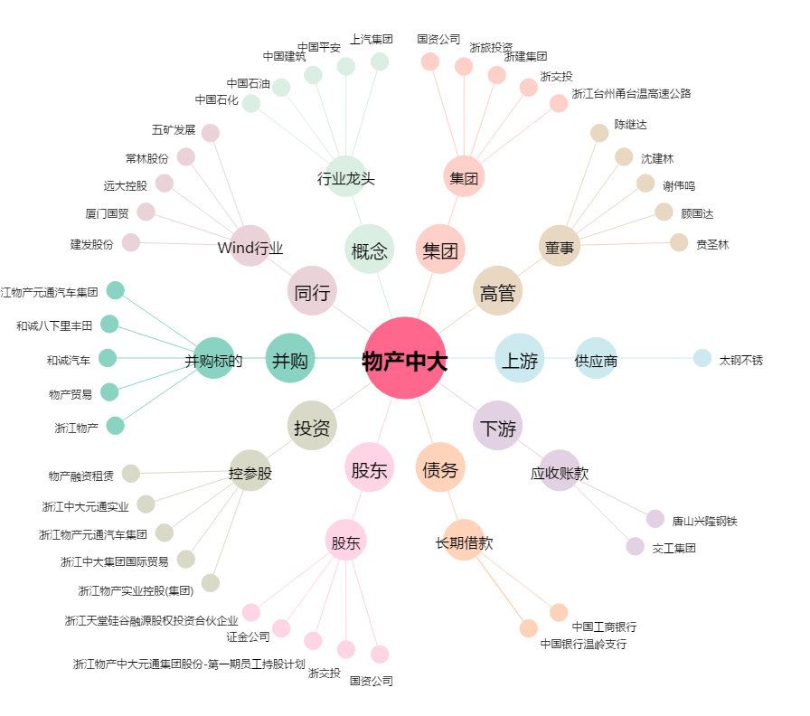
物产中大[600704.SH] - 关系概览图

